直播面積推移
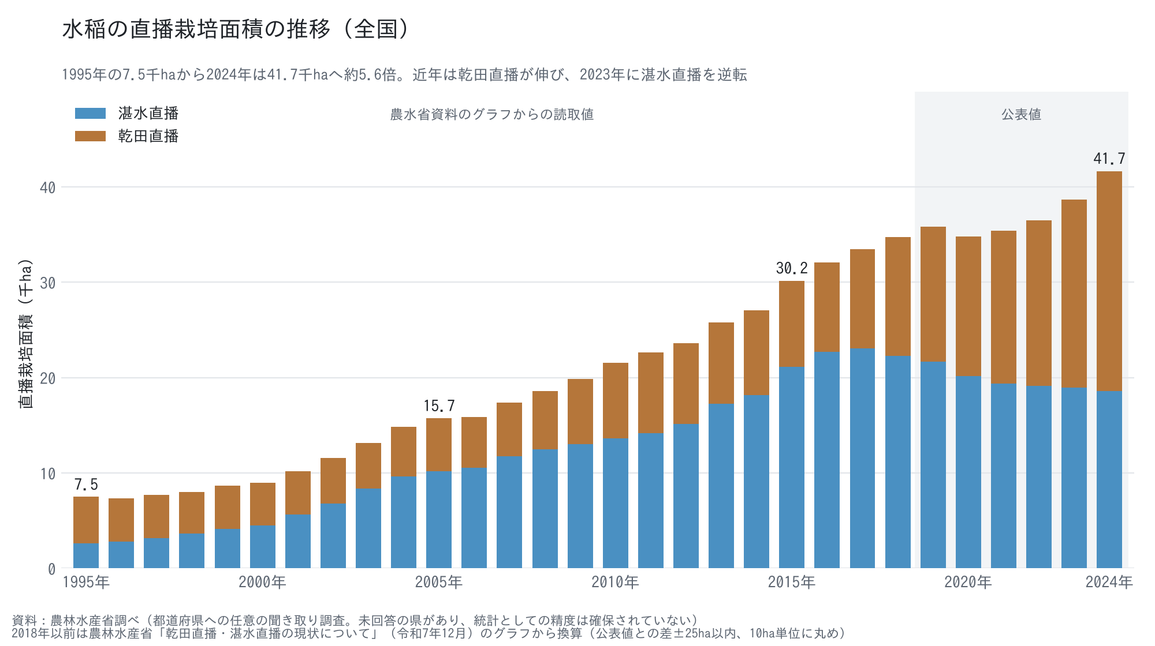
水稲の直播栽培面積の推移（全国、1995〜2024年）
2018年以前は農水省資料のグラフからの読取値（公表値との差±25ha以内）、2019年以降は公表値

年 | 和暦 | 乾田直播（ha） | 湛水直播（ha） | 直播合計（ha） | 直播に占める乾田直播の割合 | 区分
1995 | 平成7年 | 4,890 | 2,610 | 7,500 | 65.2% | 読取値
1996 | 平成8年 | 4,500 | 2,820 | 7,320 | 61.5% | 読取値
1997 | 平成9年 | 4,530 | 3,150 | 7,680 | 59.0% | 読取値
1998 | 平成10年 | 4,330 | 3,660 | 7,980 | 54.3% | 読取値
1999 | 平成11年 | 4,500 | 4,160 | 8,670 | 51.9% | 読取値
2000 | 平成12年 | 4,450 | 4,500 | 8,950 | 49.7% | 読取値
2001 | 平成13年 | 4,550 | 5,640 | 10,190 | 44.7% | 読取値
2002 | 平成14年 | 4,760 | 6,790 | 11,540 | 41.2% | 読取値
2003 | 平成15年 | 4,810 | 8,340 | 13,150 | 36.6% | 読取値
2004 | 平成16年 | 5,190 | 9,630 | 14,820 | 35.0% | 読取値
2005 | 平成17年 | 5,550 | 10,190 | 15,740 | 35.3% | 読取値
2006 | 平成18年 | 5,340 | 10,550 | 15,890 | 33.6% | 読取値
2007 | 平成19年 | 5,600 | 11,770 | 17,370 | 32.2% | 読取値
2008 | 平成20年 | 6,110 | 12,480 | 18,590 | 32.9% | 読取値
2009 | 平成21年 | 6,820 | 13,040 | 19,860 | 34.3% | 読取値
2010 | 平成22年 | 7,890 | 13,630 | 21,520 | 36.7% | 読取値
2011 | 平成23年 | 8,420 | 14,190 | 22,610 | 37.2% | 読取値
2012 | 平成24年 | 8,470 | 15,160 | 23,630 | 35.8% | 読取値
2013 | 平成25年 | 8,500 | 17,270 | 25,760 | 33.0% | 読取値
2014 | 平成26年 | 8,850 | 18,180 | 27,040 | 32.7% | 読取値
2015 | 平成27年 | 9,030 | 21,130 | 30,170 | 29.9% | 読取値
2016 | 平成28年 | 9,360 | 22,690 | 32,050 | 29.2% | 読取値
2017 | 平成29年 | 10,360 | 23,070 | 33,420 | 31.0% | 読取値
2018 | 平成30年 | 12,420 | 22,300 | 34,720 | 35.8% | 読取値
2019 | 令和元年 | 14,156 | 21,669 | 35,826 | 39.5% | 公表値
2020 | 令和2年 | 14,631 | 20,161 | 34,854 | 42.0% | 公表値
2021 | 令和3年 | 15,987 | 19,383 | 35,370 | 45.2% | 公表値
2022 | 令和4年 | 17,353 | 19,108 | 36,681 | 47.3% | 公表値
2023 | 令和5年 | 19,678 | 18,960 | 38,638 | 50.9% | 公表値
2024 | 令和6年 | 23,042 | 18,557 | 41,657 | 55.3% | 公表値
※ 青字＝出典からの転記値、黒字＝数式による計算値。出典の詳細は「出典・注記」シート。

移植と直播
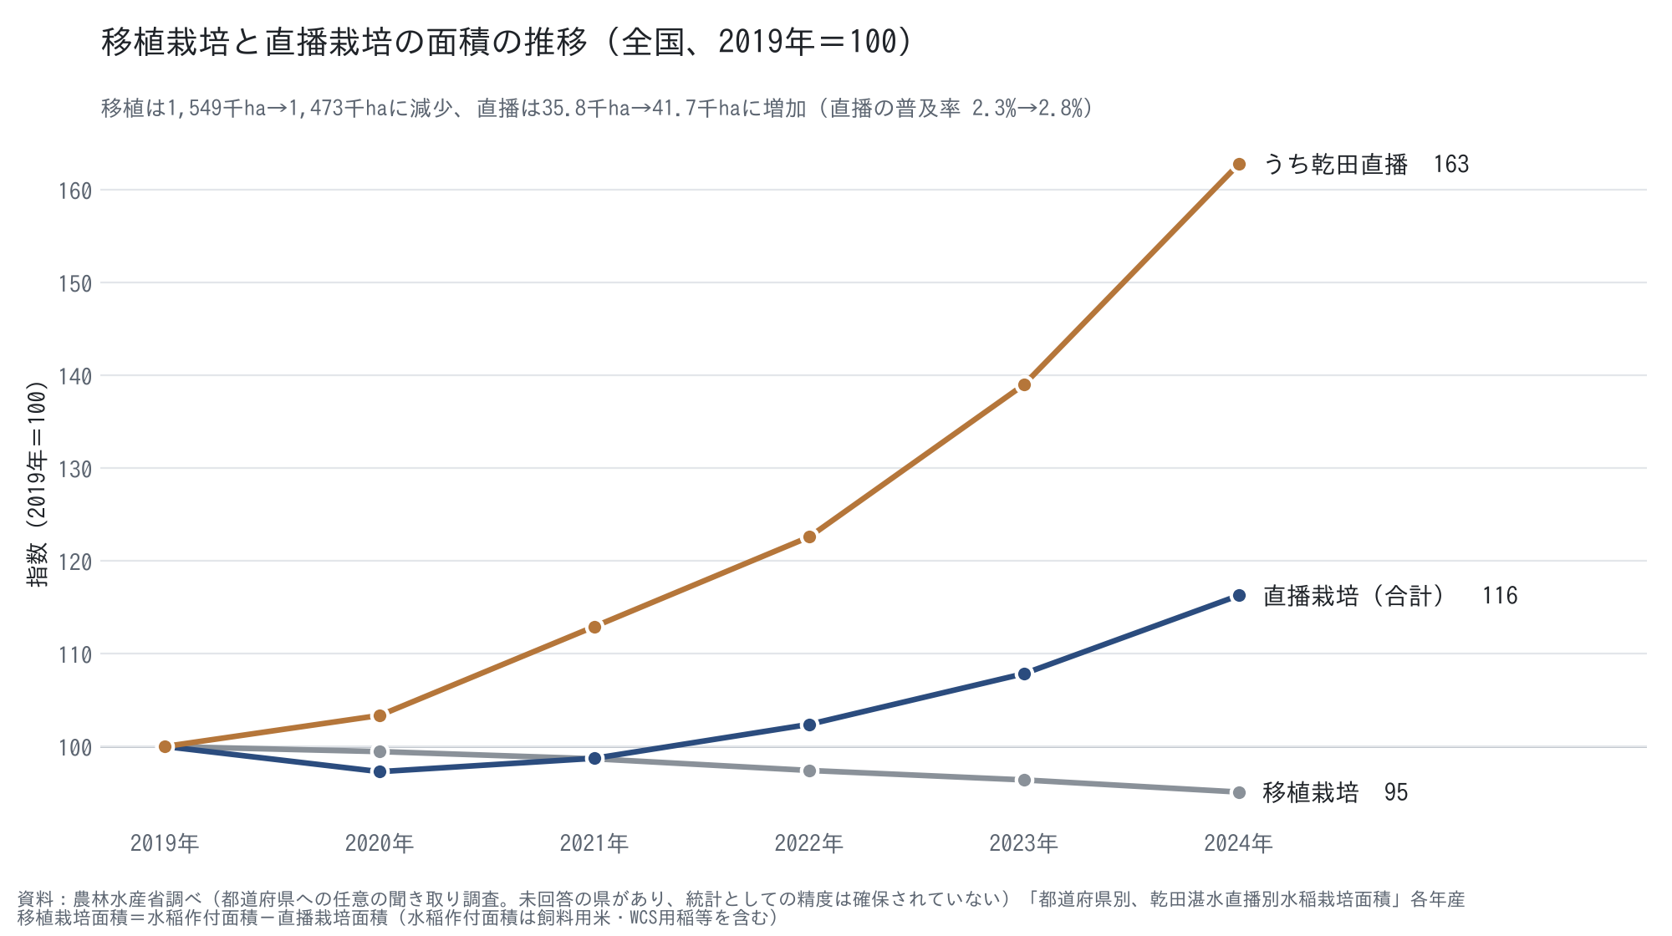
移植栽培と直播栽培の面積の推移（全国、2019〜2024年）
移植栽培面積＝水稲作付面積－直播栽培面積。水稲作付面積は飼料用米・WCS用稲等を含む（農水省調査の値）

年 | 水稲作付面積（ha） | 直播栽培面積（ha） | うち乾田直播（ha） | 移植栽培面積（ha） | 直播の普及率 | 移植 指数（2019=100） | 直播 指数（2019=100） | 乾田直播 指数（2019=100）
2019 | 1,584,546 | 35,825.6 | 14,156.3 | 1,548,720 | 2.26% | 100.0 | 100.0 | 100.0
2020 | 1,575,087 | 34,853.7 | 14,630.9 | 1,540,233 | 2.21% | 99.5 | 97.3 | 103.4
2021 | 1,563,551 | 35,369.7 | 15,986.8 | 1,528,181 | 2.26% | 98.7 | 98.7 | 112.9
2022 | 1,545,427 | 36,680.9 | 17,353.4 | 1,508,746 | 2.37% | 97.4 | 102.4 | 122.6
2023 | 1,531,562 | 38,638.0 | 19,677.7 | 1,492,924 | 2.52% | 96.4 | 107.9 | 139.0
2024 | 1,514,380 | 41,656.7 | 23,041.9 | 1,472,723 | 2.75% | 95.1 | 116.3 | 162.8
※ 青字＝出典からの転記値、黒字＝数式による計算値。出典の詳細は「出典・注記」シート。

地域別普及率
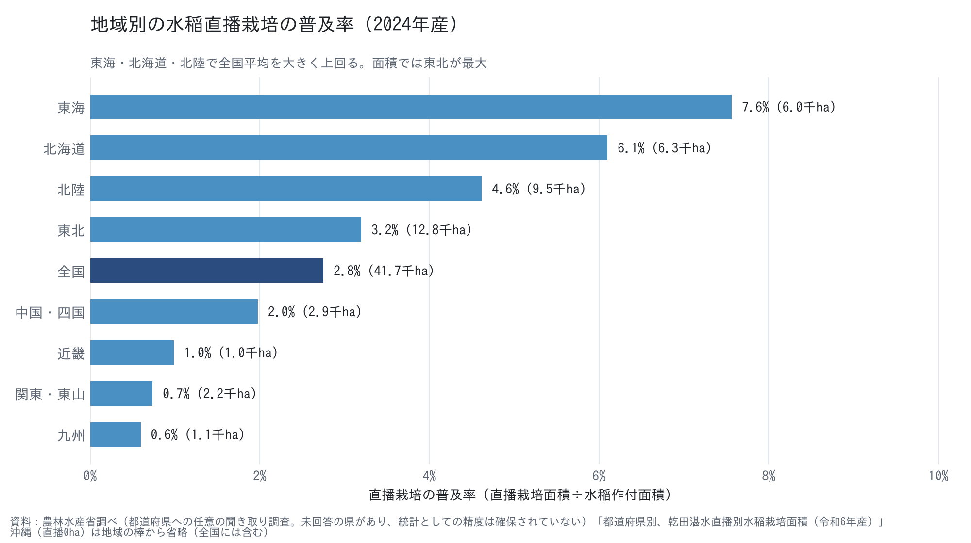
地域別の水稲直播栽培の普及率（2024年産）
普及率＝直播栽培面積÷水稲作付面積（水稲作付面積は飼料用米・WCS用稲等を含む）

地域 | 水稲作付面積（ha） | 直播栽培面積（ha） | 普及率
北海道 | 102,800 | 6,270.2 | 6.1%
東北 | 400,100 | 12,784.3 | 3.2%
北陸 | 205,300 | 9,480.1 | 4.6%
関東・東山 | 300,977 | 2,215.5 | 0.7%
東海 | 78,900 | 5,968.8 | 7.6%
近畿 | 97,960 | 968.4 | 1.0%
中国・四国 | 146,200 | 2,889.5 | 2.0%
九州 | 181,500 | 1,080.1 | 0.6%
全国（沖縄含む） | 1,514,380 | 41,656.7 | 2.8%
※ 青字＝出典からの転記値、黒字＝数式による計算値。出典の詳細は「出典・注記」シート。

規模別経営体数
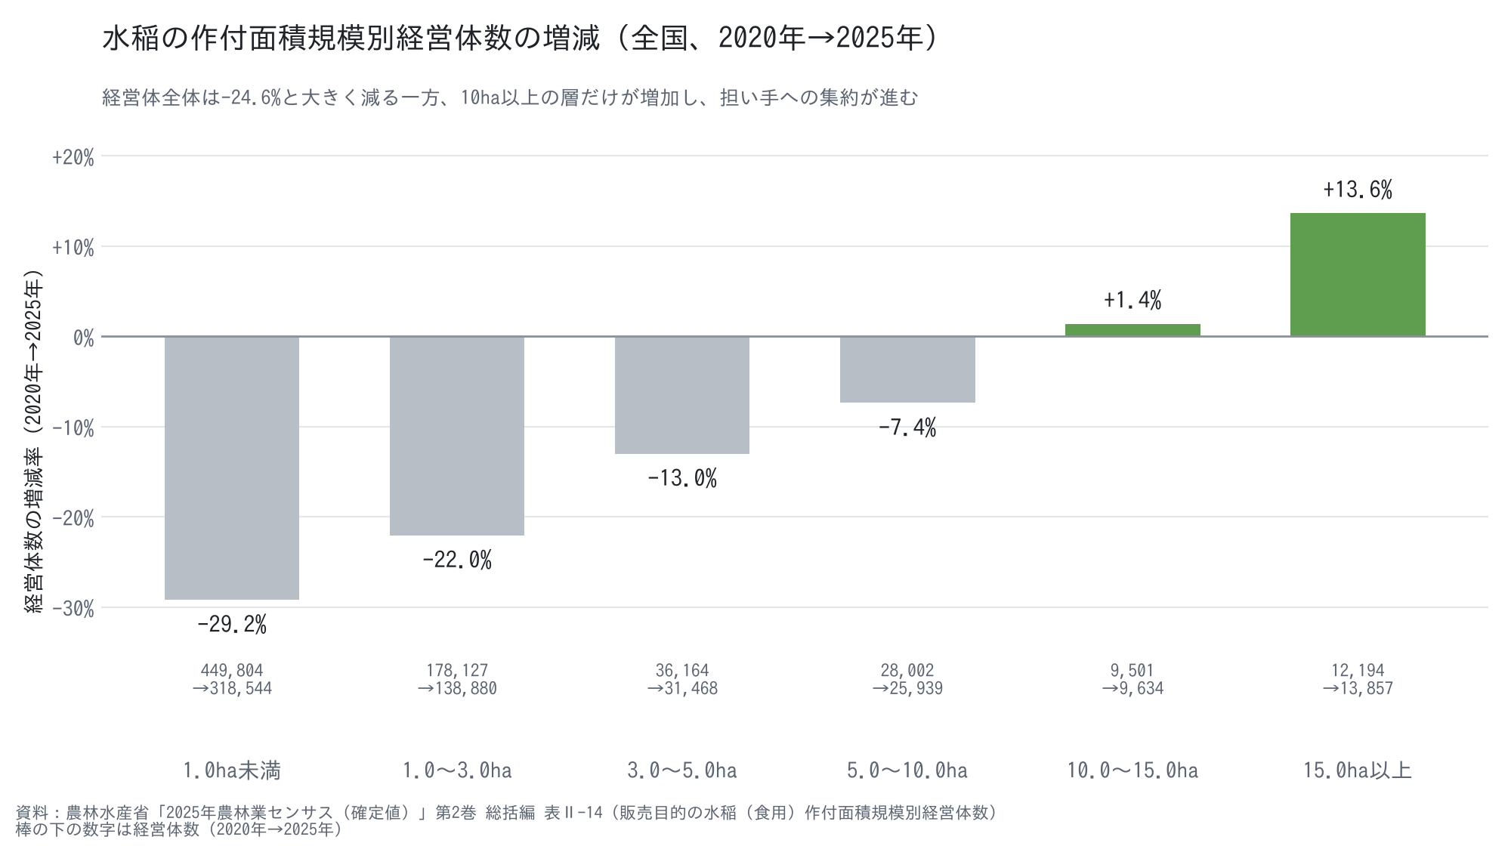
販売目的の水稲（食用）作付面積規模別経営体数（全国）
原表の階層（0.1ha未満〜15ha以上の12区分）を6区分に合算

作付面積規模 | 2020年（経営体） | 2025年（経営体） | 増減（経営体） | 増減率
1.0ha未満 | 449,804 | 318,544 | -131,260 | -29.2%
1.0〜3.0ha | 178,127 | 138,880 | -39,247 | -22.0%
3.0〜5.0ha | 36,164 | 31,468 | -4,696 | -13.0%
5.0〜10.0ha | 28,002 | 25,939 | -2,063 | -7.4%
10.0〜15.0ha | 9,501 | 9,634 | +133 | +1.4%
15.0ha以上 | 12,194 | 13,857 | +1,663 | +13.6%
合計 | 713,792 | 538,322 | -175,470 | -24.6%
※ 青字＝出典からの転記値、黒字＝数式による計算値。出典の詳細は「出典・注記」シート。

